2
 | -11.371871825
 | -10.374865546
 | -9.9429764164
 | -9.4382881977
 | -8.8637867897
 | -8.5614288528
 | -7.9191048556
 | -7.0496391682
 | -5.7588771878
 | -4.7185753559
 | -4.0556344291
 | -3.1430864681
 | -2.5674475743
 | -1.975244044
 | -1.5786880666
 | -1.1753782673
 | -1.5051069557
 | 11.371871825
 | 10.374865546
 | 9.9429764164
 | 9.4382881977
 | 8.8637867897
 | 8.5614288528
 | 7.9191048556
 | 7.0496391682
 | 5.7588771878
 | 4.7185753559
 | 4.0556344291
 | 3.1430864681
 | 2.5674475743
 | 1.975244044
 | 1.5786880666
 | 1.1753782673
 | 1.5051069557
Cuadro 2. ESTRUCTURA DE LA POBLACIÓN EN LA REPÚBLICA,
POR SEXO, SEGÚN GRUPOS DE EDAD: AÑO 2018

 | Grupos de edad | Sexo
 |  | Hombres |  | Mujeres
 |  | Número | Porcentaje | Número | Porcentaje

 | TOTAL | 2,085,950 | 100.0 | 2,072,833 | 100.0

 | 0-4 | 189,178 | 9.1 | 181,083 | 8.7
 | 5-9 | 187,146 | 9.0 | 179,312 | 8.7
 | 10-14 | 184,993 | 8.9 | 177,477 | 8.6
 | 15-19 | 181,696 | 8.7 | 174,790 | 8.4
 | 20-24 | 171,607 | 8.2 | 166,385 | 8.0
 | 25-29 | 160,888 | 7.7 | 157,739 | 7.6
 | 30-34 | 155,056 | 7.4 | 152,722 | 7.4
 | 35-39 | 148,233 | 7.1 | 145,917 | 7.0
 | 40-44 | 141,226 | 6.8 | 139,878 | 6.7
 | 45-49 | 129,885 | 6.2 | 129,975 | 6.3
 | 50-54 | 111,556 | 5.3 | 112,926 | 5.4
 | 55-59 | 93,349 | 4.5 | 96,132 | 4.6
 | 60-64 | 72,341 | 3.5 | 76,281 | 3.7
 | 65-69 | 54,674 | 2.6 | 59,222 | 2.9
 | 70-74 | 40,486 | 1.9 | 45,166 | 2.2
 | 75-79 | 28,538 | 1.4 | 33,088 | 1.6
 | 80-84 | 18,313 | 0.9 | 22,298 | 1.1
 | 85 y más | 16,785 | 0.8 | 22,442 | 1.1

 | NOTA: Estimación de la población al 1 de julio con base en el Censo de Población 2010.

ESTRUCTURA DE LA POBLACIÓN EN LA REPÚBLICA,
POR SEXO Y GRUPOS DE EDAD: AÑO 2018

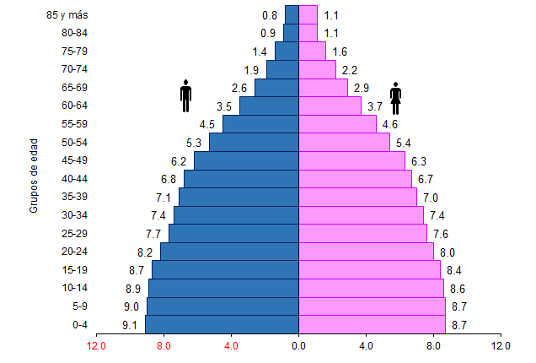

Porcentaje

